关系图
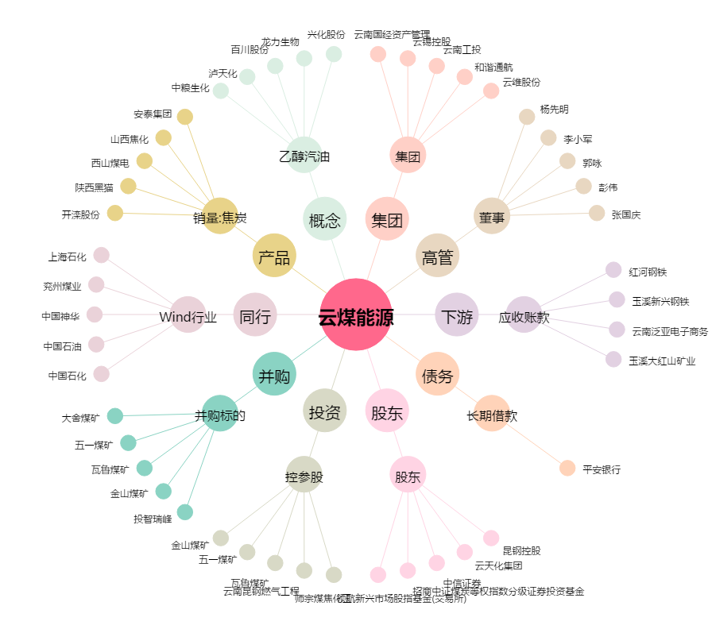
云煤能源[600792.SH] - 关系概览图

